Calculation Solar collectors
EFICIENCIA DE CAPTADORES SOLARES PLANOS

 | 1. PARAMETROS DE LOS CAPTADORES SOLARES

 | TIPO | SOL 2300 SD ESCOSOL® model: SO01501 |  |  |  |  | 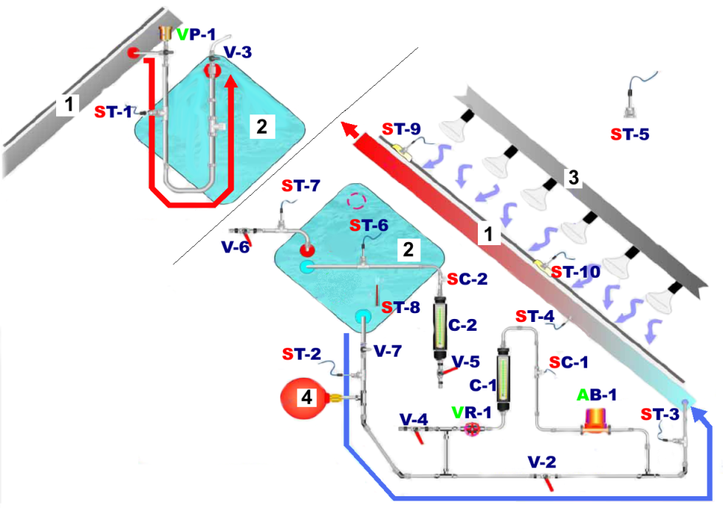
 | Dimensiones (longitud/anchura/altura) |  |  |  | 1905/1218/107 mm
 | Área |  | gross |  | 2.32 | m2
 |  |  | aperture |  | 2.23 | m2
 |  |  | absorber |  | 2.13 | m2
 | Eficiencia óptica |  |  | η0 | 0.734 | [-]
 | Coeficiente de pérdidas de calor (1er ordén) |  |  | a1 | 5.668 | [W/m2K]
 | Coeficiente de pérdidas de calor (2º ordén) |  |  | a2 | 0.02 | [W/m2K2]

 |  |  |  |  |  |  |  | Fuente: material Edibon

 | 2.MÉDIDA DE LOS PARÁMETROS DE FUNCIONAMIENTO DEL CAPTADOR SOLAR

 | Parámetro |  | Sensor | Unidad | Tiempo [min]
 |  |  |  |  | 0 | 5 | 10 | 15 | 20 | 25 | 30 | 40 | 50 | 60
 | Tin I˚ | temperatura del fludo entrando al absorbedor | ST-2 | [°C]
 | Tout I˚ | temperatura del fluido saliendo del absorbedor | ST-1 | [°C]
 | Ta | temperatura ambiente | ST-5 | [°C] | 20 | 20 | 20 | 20 | 20 | 20 | 20 | 20 | 20 | 20
 | Tin II˚ | temperatura del fluido entrando al depósito | ST-6 | [°C]
 | Tout II˚ | temperatura del fluido saliendo del depósito | ST-7 | [°C]
 | Q I˚ | flujo del fluido en el intercambiador de calor | SC-1 | [l/h]

 | 3. DETERMINACIÓN DE LA IRRADIENCIA SOLAR MEDIA DE LA LÁMPARA QUE LLEGA A LA SUPERFICIE DEL CAPTADOR SOLAR
 | PARTE SUPERIOR DEL CAPTADOR |  |  |  |  |  |  |  |  |  |  | 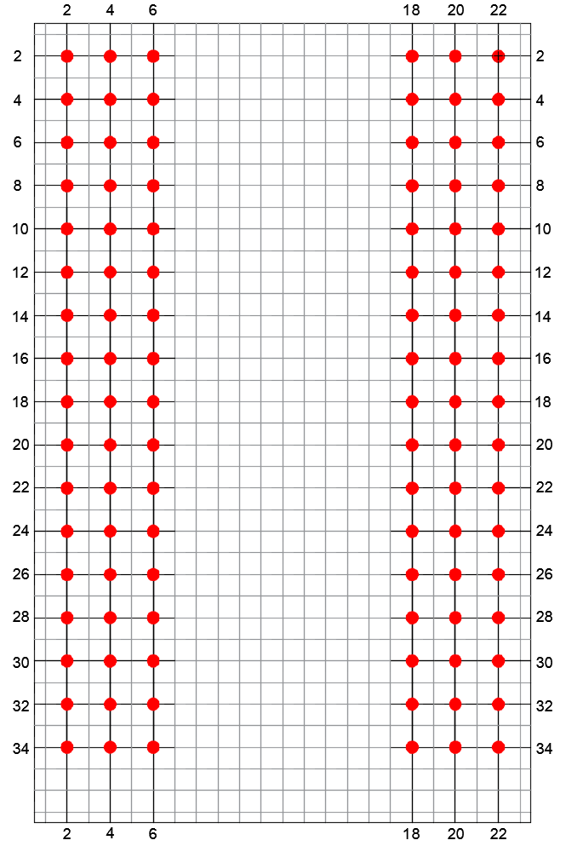
 | No | 2 | 4 | 6 |  |  |  |  | 18 | 20 | 22
 | 2 |  |  |  | 0 | 0 | 0 | 0
 | 4 |  |  |  | 0 | 0 | 0 | 0
 | 6 |  |  |  | 0 | 0 | 0 | 0
 | 8 |  |  |  | 0 | 0 | 0 | 0
 | 10 |  |  |  | 0 | 0 | 0 | 0
 | 12 |  |  |  | 0 | 0 | 0 | 0
 | 14 |  |  |  | 0 | 0 | 0 | 0
 | 16 |  |  |  | 0 | 0 | 0 | 0
 | 18 |  |  |  | 0 | 0 | 0 | 0
 | 20 |  |  |  | 0 | 0 | 0 | 0
 | 22 |  |  |  | 0 | 0 | 0 | 0
 | 24 |  |  |  | 0 | 0 | 0 | 0
 | 26 |  |  |  | 0 | 0 | 0 | 0
 | 28 |  |  |  | 0 | 0 | 0 | 0
 | 30 |  |  |  | 0 | 0 | 0 | 0
 | 32 |  |  |  | 0 | 0 | 0 | 0
 | 34 |  |  |  | 0 | 0 | 0 | 0
 | PARTE INFERIOR DEL CAPTADOR |  |  |  |  |  |  |  |  |  |  | Fig. Localización del punto de medida en la superficie del captador
 | Irradiancia solar media [W/m2] |  |  |  |  |  |  |  |  | 0

 | 4. RESULTADOS
 | Formula

 | Parámetro |  |  | Unit | Tiempo [min]
 |  |  |  |  | 0 | 5 | 10 | 15 | 20 | 25 | 30 | 40 | 50 | 60
 | TI° - Ta |  |  | [K] | 20 | 20 | 20 | 20 | 20 | 20 | 20 | 20 | 20 | 20
 | |TinII° - ToutII°| |  |  | [K] | 0 | 0 | 0 | 0 | 0 | 0 | 0 | 0 | 0 | 0
 | ηh | eficiencia térmica |  | [%] | #DIV/0! | #DIV/0! | #DIV/0! | #DIV/0! | #DIV/0! | #DIV/0! | #DIV/0! | #DIV/0! | #DIV/0! | #DIV/0!
 | η | eficiencia del captador |  | [%] | #DIV/0! | #DIV/0! | #DIV/0! | #DIV/0! | #DIV/0! | #DIV/0! | #DIV/0! | #DIV/0! | #DIV/0! | #DIV/0!
ΔT(t)
η (TI° - Ta)

 | 5. CONCLUSIONES
 | 5.1. Describir la relación entre eficiencia térmica, eficiencia de captador y diferencia de temperatura. TI° - Ta

 | 5.2. Explica las diferencias entre esas dos características.

 | 5.3. Describe la relación |TinII° - ToutII°| y tiempo

